Programm
 |  |  |  |  |  |  |  |  |  |  | R-L-C Leitungselement
 |  |  |  |  |  |  |  |  |  |  |  |  |  |  |  | 101 | 5 | 5
 |  |  |  |  |  |  |  |  |  |  | Laststrom IE | Phasenwinkel phiE

 |  |  |  |  |  |  |  |  |  |  | 3.4 | 47 |  |  |  | 80

 |  |  |  |  |  |  |  |  |  |  | R | phiE in ° | cosphiE
 |  |  |  |  |  |  |  |  |  |  |  | 47.0 | 0.7
 |  |  |  |  |  |  |  |  |  |  | 0.5 | phiA in ° | cosphiA
 |  |  |  |  |  |  |  |  |  |  |  | 18.1 | 1.0
 |  |  |  |  |  |  |  |  |  |  | Xb

 |  |  |  |  |  |  |  |  |  |  | 0.5 | PE in Watt | QE in var
 |  |  |  |  |  |  |  |  |  |  |  | 18.6 | 19.9
 |  |  |  |  |  |  |  |  |  |  | Cb/2 | PA in Watt | QA in var
 |  |  |  |  |  |  |  |  |  |  |  | 22.6 | 7.4
Technische Universität Chemnitz
Fakultät für Elektrotechnik und Informationstechnik
Professur Energie- und Hochspannungstechnik
 |  |  |  |  |  |  |  |  |  |  | 0.101

 |  |  |  |  |  |  |  |  |  |  |  |  |  |  | 2019 Technische Universität Chemnitz, Fakultät für ET/IT, Professur Energie- und Hochspannungstechnik, Prof. Dr-Ing. W. Schufft. Alle Rechte vorbehalten
 |  |  |  |  |  |  |  |  |  |  |  |  |  |  | Professur Energie- und Hochspannungstechnik, Prof. Dr-Ing. W. Schufft.

phiE | phiE | cosphiE | sinphiE | UE | IE | phiA | phiA | cosphiA | sinphiA | UA | IA
47 | 0.82030474844 | 0.68199836006 | 0.73135370162 | 8.00 | 3.40 | 0.31654184157 | 18.136511561 | 0.95031756104 | 0.31128207977 | 10.003820929 | 2.3822523381
137 |  | 3.4 | 34
I | x | 0 | 2.3187944242 | UE | x | 0 | 8 | UR | x | 8 | 9.1593972121 | UA | x | 0 | 9.9986985049 | ARCTANY/X | cos | ICA | x | 2.3187944242 | 2.2864647364
 | y | 0 | -2.4866025855 |  | y | 0 | 0 |  | y | 0 | -0.83930129275 |  | y | 0 | 0.32009591935 | 0.032002828469 | 0.99948795319 |  | y | -1.6786025855 | -0.66873403651
Iw | x | 0 | 2.3187944242 | ICE | x | 2.3187944242 | 2.3187944242 | UX | x | 9.1593972121 | 9.9986985049 |  |  |  |  | xUA2 | sin | IA | x | 0 | 2.2864647364
 | y | 0 | 0 |  | y | -2.4866025855 | -1.6786025855 |  | y | -0.83930129275 | 0.32009591935 |  |  |  |  | 99.973971791 | 0.031997365968 |  | y | 0 | -0.66873403651
Ib | x | 0 | 0 | IB | x | 0 | 2.3187944242 | deltaU | x | 8 | 9.9986985049 |  |  |  |  | yUA2
 | y | 0 | -2.4866025855 |  | y | 0 | -1.6786025855 |  | y | 0 | 0.32009591935 |  |  |  |  | 0.10246139759
 |  |  |  |  |  |  |  |  |  |  |  |  |  |  |  | IUAI
 |  |  |  |  |  |  |  |  |  |  |  |  |  |  |  | 10.003820929

 |  |  |  |  |  |  |  |  |  |  |  | delta | 0.032002828469 | 1.8336270038 | phiA | 0.31654184157 | cosphiA | 0.95031756104
 |  |  |  |  |  |  |  |  |  |  |  | phiI | -0.2845390131 | -16.302884557 |  | 18.136511561

 |  |  |  |  |  |  |  |  |  |  |  |  | xIA2
 |  |  |  |  |  |  |  |  |  |  |  |  | 5.2279209906
 |  |  |  |  |  |  |  |  |  |  |  |  | yIA2"
 |  |  |  |  |  |  |  |  |  |  |  |  | 0.44720521159
 |  |  |  |  |  |  |  |  |  |  |  |  | Summe
 |  |  |  |  |  |  |  |  |  |  |  |  | 5.6751262022
 |  |  |  |  |  |  |  |  |  |  |  |  | IIAI
 |  |  |  |  |  |  |  |  |  |  |  |  | 2.3822523381

Anleitung
Leitungselement R-L-C
Das Programm zeigt den Spannungs- und Stromabfall eines Leiters eines Leitungselementes bei einstellbarem Laststrom (IE), Phasenwinkel (phiE),
Leitungswiderstand (R) sowie Betriebsinduktivität (Xb) und -kapazität (Cb).
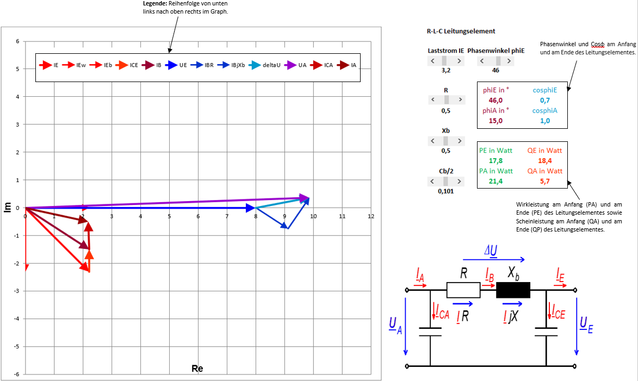
 |  | 75

Technische Universität Chemnitz
Fakultät für Elektrotechnik und Informationstechnik
Professur Energie- und Hochspannungstechnik
Technische Universität Chemnitz
Fakultät für Elektrotechnik und Informationstechnik
Professur Energie- und Hochspannungstechnik

 |  | 2019 Technische Universität Chemnitz, Fakultät für ET/IT, Professur Energie- und Hochspannungstechnik, Prof. Dr-Ing. W. Schufft. Alle Rechte vorbehalten
 | Professur Energie- und Hochspannungstechnik, Prof. Dr-Ing. W. Schufft.

